关系图
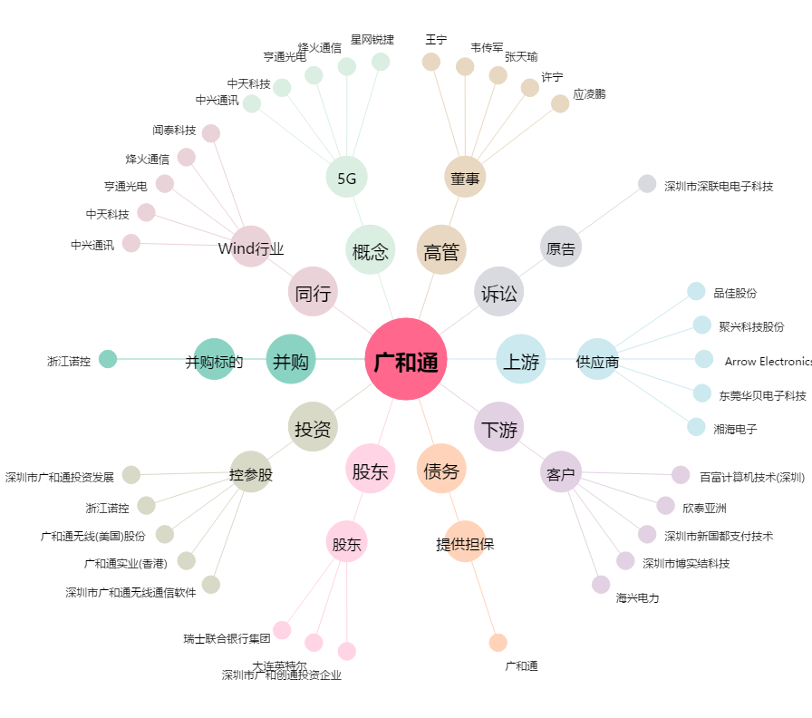
广和通[300638.SZ] - 关系概览图

